Ej1
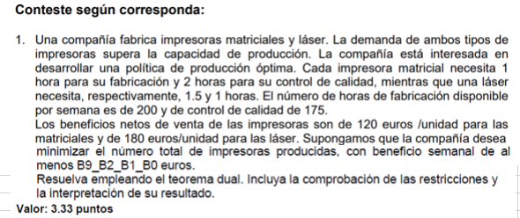

 | Matricial | Laser
Fabricación | 1 | 1.5 | 200 |  | x=matriciales
Calidad | 2 | 1 | 175 |  | y=Laser
 | 120 euros | 180 euros

Primal
Min |  |  |  |  | Dual
Z=x+y |  |  |  |  |  | Max
s.a |  |  |  |  |  | Z=-200a-175b+2995*C
r1 | x+1.5y<=200 |  | -x-1.5y>=-200 |  |  | s.a
r2 | 2x+y<=175 |  | -2x-y>=-175 |  |  | r1 | -a-2b+120c<=1
r3 | 120x+180y>=2995 |  | 120x+180y>=2995 |  |  | r2 | -1.5a-b+180c<=1
r4,r5 | x,y>=0 |  |  |  |  | r3,r4,r5 | a,b,c>=0

Solver
 | Z | A | B | C
 | 16.638888889 | 0 | 0 | 0.0055555555556
 | R1 | 0.66666666667 | 1
 | R2 | 1 | 1

EJ2
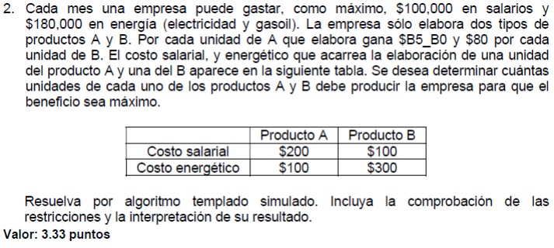

z= 5x + 80y |  | Solver | Z | X | Y
 | 2x + y <= 1000 |  | 48000 | 0 | 600
 | x + 3y <= 1800 | R1 | 600 | 1000
 | x >= 0 | R2 | 1800 | 1800
 | y >= 0

Ej3
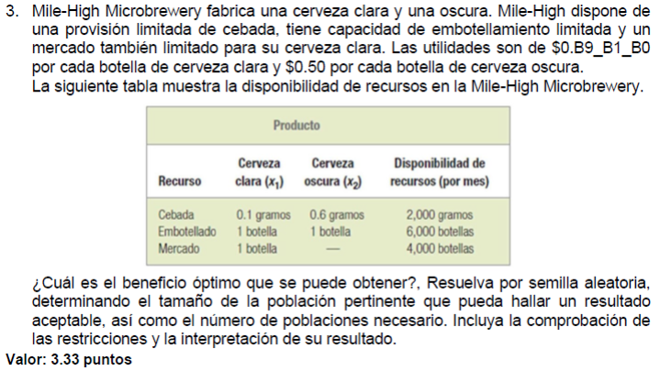

VARIABLES |  |  |  | Clara | Oscura
X= clara |  |  | Cebada | 0.1 | 0.6 | 2000
Y = oscura |  |  | Embotellado | 1 | 1 | 6000
 |  |  | Mercado | 1 |  | 4000
 |  |  |  | 0.213 | 0.5

Maximizar | Z=0.295x+0.5y
s.a.
0.1x+0.6y<=2000 | 20000 | 3333.33333 |  | limites |  | 0<=x<=4000
x+y<=6000 | 6000 | 6000 |  |  |  | 0<=y<=6000
x<=4000 | 4000 | 0
x,y>=0 | 0 | ***
 | *** | 0

 |  | Z | X | Y
 |  | 2344 | 3200 | 2800
 |  | r1 | 2000 | 2000
 |  | r2 | 6000 | 6000
 |  | r3 | 3200 | 4000

